태그별속성
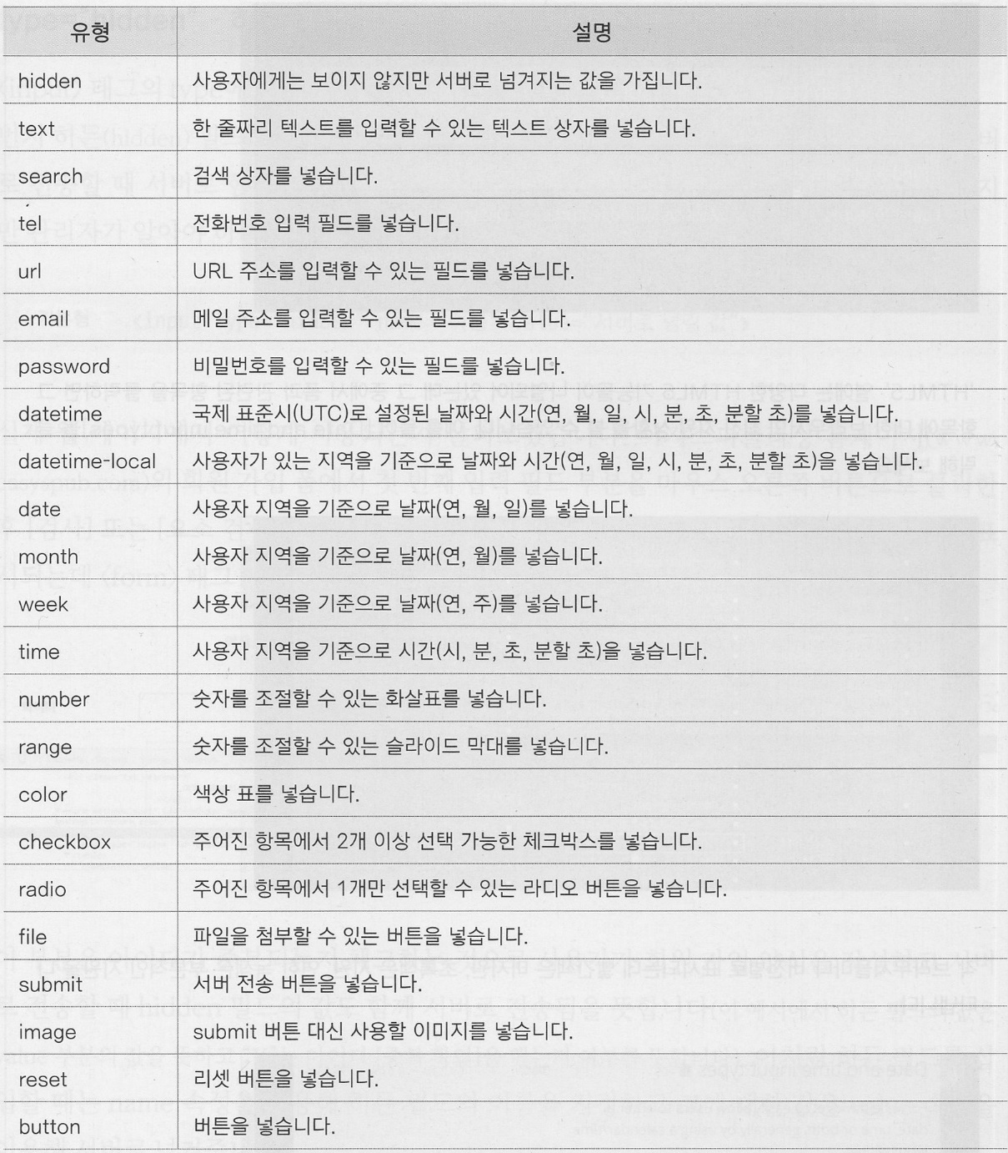
<p id="a1" class="b1" style="" src="" href="">id 속성</p>

태그 속성 = 공통 속성 + 개별 속성 + 사용자 속성
공통속성 | form | input | select | option | textarea | img | a | audio | viedo
id="임의" | action="임의" | type="고정" | name="임의" | value="임의" | name="임의" | src="임의" | href="임의" | src="임의" | src="임의"
class="임의" | method="고정" | value="임의" |  |  |  | width="임의" | target="고정" | width="임의" | width="임의"
style="임의" |  | name="임의" |  |  |  | height="임의" |  | height="임의" | height="임의"
name="임의" |  | requied |  |  |  | alt="임의" |  | controls | controls
width="임의" |  | placeholder
height="임의" |  | checked

<input type="?????" id="" name="" value="">

css속성-태그설정
1일차 폰트와 텍스트 | 폰트 | font-family | 글꼴 지정 | font-family: "맑은고딕", "Dotum", "sans-serif";
 |  | font-size | 글자 크기 설정 | font-size:12px; font-size:50%; font-size:2em;
 |  | font-style | 글자의 기울기 설정 | font-style:normal; font-style:italic; font-style:oblique;
 |  | font-weight | 글자의 굵기(두께) 설정 | font-weight:bold; font-weight:bolder; font-weight:normal; font-weight:수치값;
 |  | font-variant | 대문자를 소문자로 표시
 |  | @import | 외부 폰트 사용 설정 CSS 파일 형식 사용 | @import url( http://fonts.googleapis.com/earlyaccess/nanumbrushscript.css ); * { font-family: "Nanum Brush Script"; }
 |  | @font-face | 외부 폰트 사용 설정 폰트 파일 형식 사용 폰트 형식: eot, woff, ttf, otf, … | @font-face { src : url( http://cdn.jsdelivr.net/font-nanumlight/1.0/NanumBarunGothicWebBold.woff) ; font-family: "NanumBarunGothicWebBold"; } * { font-family: "NanumBarunGothicWebBold"; } | 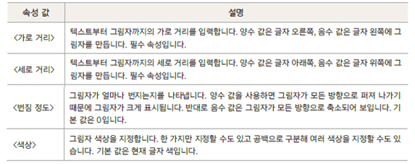
 | 텍스트 | text-align | 문단 수평 정렬 방법 | text-align:left; text-align:center; text-align:right;
 |  | text-decoration | 텍스트에 줄 표시하기/없애기 | text-decoration:none; <--- 줄긋기 사용 안함. text-decoration:underline; <--- 텍스트 아래에 줄긋기 text-decoration:overline; <--- 텍스트 윗에 줄긋기 text-decoration:line-through; <--- 가운데 줄긋기
 |  | line-height | 문단의 줄 간격 문단의 수직 정렬 효과 | line-height: 4em; line-height: 15pt; line-height: 15px; line-height: 2;
 |  | text-justify | 단어 사이 간격 조절
 |  | text-indent | 문단 들여 쓰기
 |  | text-overflow | 문단이 영역을 벗어날 때 | ellipsis/clip
 |  | white-space | 글자의 줄바꿈 처리 방법 | white-spacing: wrap; <-- 디폴트값. 줄바꿈 허용 white-spacing: nowrap; <-- 줄바꿈 안됨
 |  | text-transform | 글자의 대문자/소문자 변환
 |  | text-shadow | 글자의 그림자 효과
 |  | text-anchor | 텍스트 그리기 위치 | start/middle/end
 |  | letter-spacing | 문자 간격
 |  | word-spacing | 단어 간격
 |  | direction | 텍스트 쓰기 방향 | ltr : left to right rtl : righ to left
 | 목록 ul / li ol / li | list-style-type | 목록 불릿 지정 | list-style-type:none; /* 없음 */ list-style-type:disc; /* 꽉찬원. 기본값 */ list-style-type:square; /* 사각형 */ list-style-type:circle; /* 빈원 */
 |  | list-style-image | 목록에 불릿 대신 이미지 넣기 | list-style-image: url( a.png );
 |  | list-style-position | 목록에 들여쓰기 효과 내기 | list-style-position:inside; list-style-position:outside;
 |  | list-style | 목록 스타일 지정 | list-style:none; list-style:disc inside ; list-style:square ouside; list-style:circle;

 | 박스모델 | 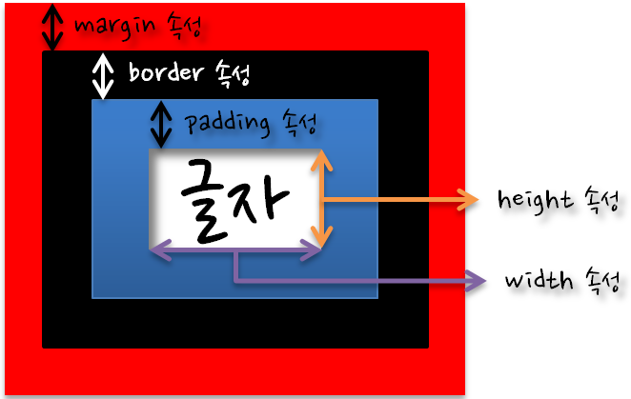 |  | 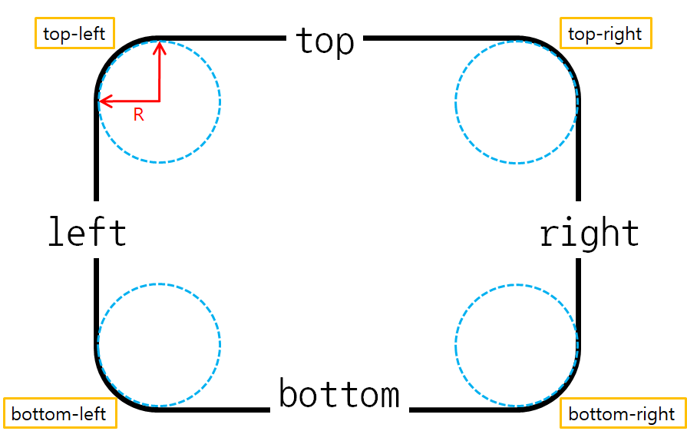
2일차 박스모델 | border 테두리 | border-width | 테두리 두께 | border-width: 5px; border-top-width: 5px; border-right-width: 5px; border-bottom-width: 5px; border-left-width: 5px;
 |  | border-style | 테두리 형태. 실선,점선... | border-style:sloid; 실선: --------- border-style:dotted; 점선: …………… border-style:dashed; 긴점선: -- -- -- -- border-top-style: solid; border-right-style: solid; border-bottom-style: solid; border-left-style: solid;
 |  | border-color | 테두리 색깔 | border-color: #000000; border-top-color: #000000; border-right-color: #000000; border-bottom-color: #000000; border-left-color: #000000; | 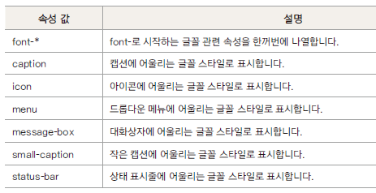
 |  | border | 테두리 두께, 형태, 색깔을 한번에 설정 | border:1px dotted #ff0000;
 |  |  |  | border-width:1px; border-style:dotted; border-color:#ff0000;
 |  | border-top |  | border-top:1px dotted #000000;
 |  | border-right |  | border-right:1px dotted #ff0000;
 |  | border-bottom |  | border-bottom:1px dotted #0000ff;
 |  | border-left |  | border-left:1px dotted #00ff00;
 |  | border-radius | 테두리 모서리 둥글게 설정 |  border-radius: 10px 0 0 10px; border-top-left-radius: 10px; border-top-right-radius: 0; border-bottom-right-radius: 0; border-bottom-left-radius: 10px; border-radius: 10px 0; <-- 10px 0 10px 0; border-radius: 5px; <-- 5px 5px 5px 5px;
 |  | box-shadow | 박스에 그림자 부여 | box-shadow: 20px -20px 5px 0 #ff0000; box-shadow: 20px -20px 5px 0 #ff0000 inset;
 |  | border-collapse |  | collapse/
 |  | border-spacing
 |  | box-sizing | 박스 너비 기준 정하기 박스의 렌더링, 브라우저에서 태그를 그리는방식을 지정 기본값: 안에서 밖으로 그려 나간다. | box-sizing: border-box; box-sizing: content-box; <--디폴트
 |  | outline | input 태그에서 사용되는 테두리 태그
 | padding 테두리의 안쪽여백 | padding-top |  | padding-top : 10px;
 |  | padding-right |  | padding-right : 0;
 |  | padding-bottom |  | padding-bottom : 0;
 |  | padding-left |  | padding-left : 20px;
 |  | padding |  | padding: 10px 0 0 20px; padding: 10px 0; --> padding: 10px 0 10px 0; padding: 10px; --> padding: 10px 10px 10px 10px;
 | margin 테두리의 바깥여백 | margin-top |  | marging-top : 10px;
 |  | margin-right |  | margin-right : 0;
 |  | margin-bottom |  | margin-bottom : 0;
 |  | margin-left |  | margin-left : 20px;
 |  | margin |  | margin: 10px 0 0 20px; margin: 10px 0; --> margin: 10px 0 10px 0; margin: 10px; --> margin: 10px 10px 10px 10px;
 | width 컨텐츠너비 | width | 박스모델에서의 너비. 디폴트 컨텐츠 너비 | width: 200px;
 |  | min-width | 컨텐츠의 최소 너비 | min-width: 100%; /* x축 - 꽉찬 화면 */
 |  | max-width | 컨텐츠의 최대 너비
 | height 컨텐츠높이 | height | 박스모델에서의 높이. 디폴트 컨텐츠 높이 | height: 200px;
 |  | min-height | 컨텐츠의 최소 높이 | min-height: 100%; /* y축 - 꽉찬 화면 */
 |  | max-height | 수평

3일차 색상과 배경 | 색상 | color | 글자 색깔 지정 | color:rgba(80%,40%, 0%, 1); color:rgba(204,102, 0, 1); color:hlsa(80%,40%, 0%, 1); color:hlsa(204,102, 0, 1); color:#cc6600; color:#c60; color:red;
 |  | background-color | 태그(엘리먼트) 색깔 지정
 | 배경 | background-color | 엘리먼트의 배경색 지정 | background-color:rgba(80%, 40%, 0%, 1); background-color:rgba(204, 102, 0, 1); background-color:#cc6600; background-color:#c60;
 |  | background-origin | 엘리먼트의 배경 이미지 위치 기준 정할 때 | background-origin:border-box; background-origin:padding-box; background-origin:content-box;
 |  | background-clip | 엘리먼트의 배경 적용 범위를 지정할 때 | background-clip:border-box; background-clip:padding-box; background-clip:content-box;
 |  | background-position | 엘리먼트의 배경 이미지 표시 위치 | background-position: left top; /* 기본값 */ background-position: center; background-position: bottom; background-position: bottom right;
 |  | background-image | 엘리먼트의 배경 이미지 지정 | background-image: url(a.png); background-image: url(./images/a.png); background-image: url(../images/a.png);
 |  | background-size | 엘리먼트의 배경 이미지 크기 | background-size:auto; 이미지 원래 크기만큼 표시 background-size:cotain; 엘리먼트안에 이미지가 들어오도록 이미지를 확대/축소 background-size:cover; 배경 이미지로 태그를 모두 덮도록 이미지를 확대/축소
 |  | background-repeat | 엘리먼트의 배경 이미지 반복 여부 및 반복 방향 지정 | background-repeat:repeat; 가로, 세로 반복 background-repeat:repeat-x; 가로 반복 background-repeat:repeat-y; 세로 반복 background-repeat:no-repeat; 반복하지 않음
 |  | background-attachment | 엘리먼트의 배경 이미지 고정하기 | background-attachment:fixed; 화면이 스크롤되더라도 배경 이미지는 고정 background-attachment:scroll; 화면이 스크롤되면 배경 이미지도 스크롤 됨. 기본값
 |  | background | 속성 하나로 배경 제어할 때 | background: url(a.png) fixed no-repeat; background-image: url(a.png); background-attachment:fixed; background-repeat:no-repeat;

4일차 포지셔닝 | position | float | 왼쪽이나 오른쪽에 배치 | float:none; float:left; float:right; float:both;
 |  | clear | float 해제 | div::after { clear:both; display:block; content:''; }
 |  | display | 블록 태그와 인라인 태그를 변환하는 속성 | display:block; <---> display:inline-block; <---- 일반적으로 사용. display:flex; <---> display:inline-flex; <---- 반응형웹에서 주로 사용. dipsplay:none; ----> 태그를 보이지 않게 할 때 사용.
 |  | position | 태그(요소) 위치를 지정하는 속성 | position:static; position:relative; left:0px; top:0px; position:absolute; left:0px; top:0px; position:fiexed; left는 x축의 의미, top은 y축의 의미
 |  | visibility | 요소를 보이거나 보이지 않게 | visibility:visible; visibility:hidden; <----> dipsplay:none; visibility:collapse;
 |  | table-layout | 콘텐츠에 맞게 셀 너비 지정하기
 |  | vertical-align | 셀 안에서 태그를 수직 정렬 | top middle bottom baseline :
 |  | box-sizing | 박스 너비의 기준 정하기 디폴트는 content 가 너비의 기준 | box-sizing:content-box; <--- 기본값. 안에서 밖으로 그리는 형태 box-sizing:border-box; <--- 레이아웃 작성시 사용. 밖에서 안으로 그리는 형태
 |  | z-index | 엘리먼트의 적층(수직) 순서 결정
 |  | overflow | 요소의 내용이 박스보다 더 길 때 어떻게 보일지 선택하는 속성 | visible: 내용이 넘쳐도 그대로 표시 hidden: 내용이 넘치면 자르기 scroll: 항상 스크롤 표시 auto: 내용이 잘릴 때만 스크롤 표시

